1. feladat
Feladat: Egy vállalat három fogyasztónak szállít termékeket, mindegyiknek 30 egységet. A vállalatnak két raktára van. Az 1. raktárban 40 egység, a második raktárban pedig 30 egység áll rendelkezésre. Az alább látható táblázatban szerepelnek a raktárakból a fogyasztókhoz történő szállítások egységköltségei ($-ban). Minden egyes kielégítetlen fogyasztói keresletegységhez bírság tartozik: az 1. vevőnél 90$ bírságköltség van, a 2. vevőnél 80$, a 3. vevőnél 110$. Minimalizáljuk a szállítási és hiányköltségek összegét.¹
¹Wayne L. Winston: Operációkutatás, Aula, 2003, 294. oldal alapján

 |  | Hová
 |  | 1. vevő | 2. vevő | 3. vevő
Honnan | 1. raktár | 35 | 25 | 15
 | 2. raktár | 50 | 40 | 10
 | fiktív raktár | 90 | 80 | 110

Döntési változók:

xij = | i-edik raktárból a j-edik vevőhöz szállított egységek száma, ebben az esetben i = 1, 2 és j = 1, 2, 3
x3j = | j-edik vevő kielégítetlen keresletegységének mennyisége, ha j = 1, 2, 3

Kínálati feltételek:
$$x_{11}+x_{12}+x_{13}≤40 \\ x_{21}+x_{22}+x_{23}≤30$$

Keresleti feltételek:
$$x_{11}+x_{21}+x_{31}≥30 \\ x_{12}+x_{22}+x_{32}≥30 \\ x_{13}+x_{23}+x_{33}≥30$$

Előjelkorlátozó feltételek:
$$x_{ij}≥0 ha, i=1, 2, 3 és j=1, 2, 3$$

Célfüggvény:
Szállítási költségek
Hiányköltségek

$$\min{z=35∗x_{11}+25∗x_{12}+15∗x_{13}+50∗x_{21}+40∗x_{22}+10∗x_{23}+90∗x_{31}+80∗x_{32}+110∗x_{33}}$$

1. feladat megoldás
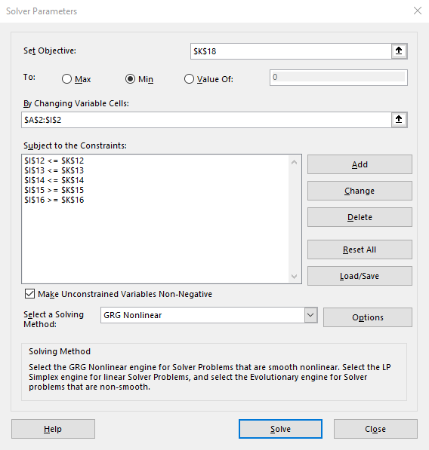
x11 | x12 | x13 | x21 | x22 | x23 | x31 | x32 | x33
10 | 30 | 0 | 0 | 0 | 30 | 20 | 0 | 0 |  | módusuló cellák

1 | 1 | 1 | 0 | 0 | 0 | 0 | 0 | 0 | ≤ | 40
0 | 0 | 0 | 1 | 1 | 1 | 0 | 0 | 0 | ≤ | 30
1 | 0 | 0 | 1 | 0 | 0 | 1 | 0 | 0 | ≥ | 30
0 | 1 | 0 | 0 | 1 | 0 | 0 | 1 | 0 | ≥ | 30
0 | 0 | 1 | 0 | 0 | 1 | 0 | 0 | 1 | ≥ | 30

35 | 25 | 15 | 50 | 40 | 10 | 90 | 80 | 110 |  | min

 |  |  |  |  |  |  |  | 40 | ≤ | 40
 |  |  |  |  |  |  |  | 30 | ≤ | 30
 |  |  |  |  |  |  |  | 30 | ≥ | 30
 |  |  |  |  |  |  |  | 30 | ≥ | 30
 |  |  |  |  |  |  |  | 30 | ≥ | 30

 |  |  |  |  |  |  |  | z | = | 3200 |  | célcella | =$A$2*A10+$B$2*B10+$C$2*C10+$D$2*D10+$E$2*E10+$F$2*F10+$G$2*G10+$H$2*H10+$I$2*I10
 |  |  |  |  |  |  |  |  |  | 40
 |  |  |  |  |  |  |  |  |  | 3200 | =SZORZATÖSSZEG(A2:I2;A10:I10)

2. feladat, megoldás
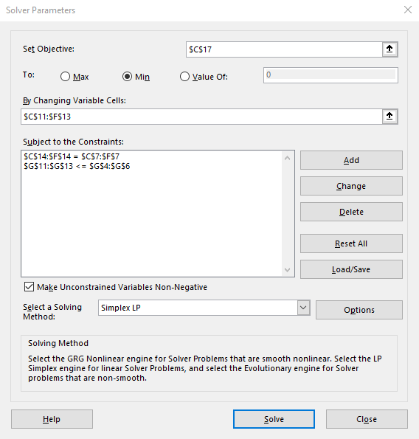
Munkagépek szállítási költségei (Ft/db) telephelyről az építkezésre |  |  |  |  |  |  | Forrás: Dr. Gubán Miklós PhD.
Építkezés (hová)
 |  | Hatvan | Abda | Szeged | Győr | Mennyiség (db)
Telephely (honnan) | Eger | 700.00 € | 2,600.00 € | 1,500.00 € | 1,000.00 € | 6
 | Miskolc | 1,000.00 € | 1,800.00 € | 2,000.00 € | 2,400.00 € | 7
 | Pécs | 1,800.00 € | 1,300.00 € | 1,400.00 € | 1,500.00 € | 5
 | Igény (db) | 5 | 4 | 5 | 4 |  |  | Eger Szeged | 2
 |  |  |  |  |  |  |  | Eger Győr | 4
Változó cellák: |  |  |  |  |  |  |  | Miskolc Hatvan | 5
 |  | Hatvan | Abda | Szeged | Győr | Összesen: |  | Miskolc Abda | 2
Telephely (honnan) | Eger | 0 | 0 | 2 | 4 | 6 |  | Pécs Abda | 2
 | Miskolc | 5 | 2 | 0 | 0 | 7 | célraktárak korlátozása | Pécs Szeged | 3
 | Pécs | 0 | 2 | 3 | 0 | 5 |  | Szum | 18
 | Összesen: | 5 | 4 | 5 | 4
 |  |  | igény korlátozása

Célérték: | 22,400.00 € |  | =SZORZATÖSSZEG(C11:F13;C4:F6)

3. Hozzárendelési feladat
Hozzárendelési feladat
A hozzárendelési feladat általában egy speciális esete egy kiegyensúlyozott szállítási feladatnak, amelyben minden kínálat és kereslet 1.
Feladat: Doc Councillman a 4 × 100 méteres vegyes váltóra válogatja össze úszócsapatát. Minden úszónak 100 métert kell úsznia vagy mellen, vagy háton, vagy pillangón, vagy gyorson. Doc úgy gondolja, hogy mindegyik úszó tudja hozni az alábbi táblázatban leírt időket (másodpercben). Ha a csapat összidejének minimalizálása a cél, akkor melyik úszó melyik úszásnemben induljon?
Legyen Gary Hall az egyes, Mark Spitz a kettes, Jim Montgomery a hármas és Chet Jastremski a négyes számú úszó. A gyors, mell, pillangó, hát pedig rendre az első, második, harmadik és negyedik versenyszám.

 |  | Úszásnem
 |  | 1. gyors | 2. mell | 3. pillangó | 4.hát
Úszó | 1. Gary Hall | 54 | 54 | 51 | 53 | 51 |  | 207 |  | x13 | 1
 | 2. Mark Spitz | 51 | 59 | 52 | 52 | 51 |  |  |  | x24 | 1
 | 3. Jim Montgomery | 50 | 53 | 54 | 56 | 50 |  |  |  | x31 | 1
 | 4. Chet Jastremski | 56 | 54 | 55 | 53 | 53 |  |  |  | x42 | 1
 |  | 50 | 53 | 51 | 52

Döntési változók:

$$x_{ij}=1, ha i−edik úszót indítjuk a j−edik versenyszámban$$
$$x_{ij}=0, ha i−edik úszót nem indítjuk a j−edik versenyszámban$$

Korlátozó feltételek:
Minden úszó csak egy versenyszámban indulhat
$$x_{11}+x_{12}+x_{13}+x_{14}=1$$
$$x_{21}+x_{22}+x_{23}+x_{24}=1$$
$$x_{31}+x_{32}+x_{33}+x_{34}=1$$
$$x_{41}+x_{42}+x_{43}+x_{44}=1$$

Minden úszásnemben csak egy versenyző indulhat
$$x_{11}+x_{21}+x_{31}+x_{41}=1$$
$$x_{12}+x_{22}+x_{32}+x_{42}=1$$
$$x_{13}+x_{23}+x_{33}+x_{43}=1$$
$$x_{14}+x_{24}+x_{34}+x_{44}=1$$

Előjelkorlátozó feltételek:

$$x_{ij}≥ha, i=1,2,3,4 és j=1,2,3,4$$

Célfüggyvény:
$$\min{z=54x_{11}+54x_{12}+{51x}_{13}+{53x}_{14}+{51x}_{21}+{59x}_{22}+{52x}_{23}+{52x}_{24}+50x_{31}+{53x}_{32}+{54x}_{33}+{56x}_{34}+{56x}_{41}+{54x}_{42}+{55x}_{43}+53x_{44}}$$

Megoldás:
 |  | x11 | x12 | x13 | x14 | x21 | x22 | x23 | x24 | x31 | x32 | x33 | x34 | x41 | x42 | x43 | x44
 |  | 0 | 0 | 1 | 0 | 0 | 0 | 0 | 1 | 1 | 0 | 0 | 0 | 0 | 1 | 0 | 0

 |  | 1 | 1 | 1 | 1 | 0 | 0 | 0 | 0 | 0 | 0 | 0 | 0 | 0 | 0 | 0 | 0 | = | 1
 |  | 0 | 0 | 0 | 0 | 1 | 1 | 1 | 1 | 0 | 0 | 0 | 0 | 0 | 0 | 0 | 0 | = | 1
 |  | 0 | 0 | 0 | 0 | 0 | 0 | 0 | 0 | 1 | 1 | 1 | 1 | 0 | 0 | 0 | 0 | = | 1
 |  | 0 | 0 | 0 | 0 | 0 | 0 | 0 | 0 | 0 | 0 | 0 | 0 | 1 | 1 | 1 | 1 | = | 1
 |  | 1 | 0 | 0 | 0 | 1 | 0 | 0 | 0 | 1 | 0 | 0 | 0 | 1 | 0 | 0 | 0 | = | 1
 |  | 0 | 1 | 0 | 0 | 0 | 1 | 0 | 0 | 0 | 1 | 0 | 0 | 0 | 1 | 0 | 0 | = | 1
 |  | 0 | 0 | 1 | 0 | 0 | 0 | 1 | 0 | 0 | 0 | 1 | 0 | 0 | 0 | 1 | 0 | = | 1
 |  | 0 | 0 | 0 | 1 | 0 | 0 | 0 | 1 | 0 | 0 | 0 | 1 | 0 | 0 | 0 | 1 | = | 1

 |  | 54 | 54 | 51 | 53 | 51 | 59 | 52 | 52 | 50 | 53 | 54 | 56 | 56 | 54 | 55 | 53 |  | min

 |  |  |  |  |  |  |  |  |  |  |  |  |  |  |  |  | 1 | = | 1
 |  |  |  |  |  |  |  |  |  |  |  |  |  |  |  |  | 1 | = | 1
 |  |  |  |  |  |  |  |  |  |  |  |  |  |  |  |  | 1 | = | 1
 |  |  |  |  |  |  |  |  |  |  |  |  |  |  |  |  | 1 | = | 1
 |  |  |  |  |  |  |  |  |  |  |  |  |  |  |  |  | 1 | = | 1
 |  |  |  |  |  |  |  |  |  |  |  |  |  |  |  |  | 1 | = | 1
 |  |  |  |  |  |  |  |  |  |  |  |  |  |  |  |  | 1 | = | 1
 |  | x13 | 1 |  |  |  |  |  |  |  |  |  |  |  |  |  | 1 | = | 1
 |  | x24 | 1
 |  | x31 | 1 |  |  |  |  |  |  |  |  |  |  |  |  |  | z | = | 207
 |  | x42 | 1
 |  |  |  |  |  |  |  |  |  |  |  |  |  |  |  |  |  | x13 | 1
 |  |  |  |  |  |  |  |  |  |  |  |  |  |  |  |  |  | x24 | 1
 |  |  |  |  |  |  |  |  |  |  |  |  |  |  |  |  |  | x31 | 1
 |  |  |  |  |  |  |  |  |  |  |  |  |  |  |  |  |  | x42 | 1

4. feladat
Valamilyen anyagból 5 rendeltetési helyen felmerülő igényeket
kell 4 telephelyről kielégítenünk. Az egyes rendeltetési helyeken felmerülő igényeket, az egyes telephelyeken rendelkezésre álló készleteket és a fajlagos szállítási költségeket az alábbi táblázat tartalmazza. Adjuk meg az optimális döntési tervet!

Telephely | Rendeltetési hely |  |  |  |  | Készlet
 | R1 | R2 | R3 | R4 | R5
T1 | 6 | 3 | 5 | 2 | 7 | 200
T2 | 3 | 7 | 4 | 4 | 1 | 180
T3 | 5 | 2 | 3 | 1 | 6 | 130
T4 | 3 | 5 | 2 | 3 | 2 | 220
Igény | 30 | 210 | 60 | 80 | 120

igeny | 500
keszlet | 730

Telephely | Rendeltetési hely
 | R1 | R2 | R3 | R4 | R5
T1 | 0 | 0 | 0 | 0 | 0
T2 | 0 | 0 | 0 | 0 | 120
T3 | 0 | 210 | 0 | 80 | 0
T4 | 30 | 0 | 60 | 0 | 0
 | 30 | 210 | 60 | 80 | 120 |  | 500

830

5. feladat
A XY cég azt próbálja meghatározni, hova telepítsen egy raktárt. A cég négy vásárlójának a pozíciója az x.y síkon (kilométerben), valamint az egyes vásárlókhoz történő szállítások évenkénti száma a táblázatban van megadva. A XY cég úgy akarja meghatározni az áruraktár helyét, hogy az az össztávolság, amit a kamionok az áruraktártól a négy vásárlóhoz évente megtesznek, minimális legyen. A megoldást készítse el diagram és solver segítségével is.
 |  |  |  | Vásárló | X-koordináta | Y-koordináta | Szállítások száma
 |  |  |  | 1. kliens | 500 | 775 | 100
 |  |  |  | 2. kliens | 170 | 80 | 175
 |  |  |  | 3. kliens | 300 | 800 | 200
 |  |  |  | 4. kliens | 900 | 50 | 250

Vásárló | X-koordináta | Y-koordináta | Szállítások száma
1. kliens | 500 | 775 | 100
2. kliens | 170 | 80 | 175
3. kliens | 300 | 800 | 200
4. kliens | 900 | 50 | 250

Vásárló | X-koordináta | Y-koordináta | Szállítások száma
1. kliens | 1 | 1 | 100
2. kliens | 1 | 1 | 175
3. kliens | 1 | 1 | 200
4. kliens | 1 | 1 | 250

3575

6. feladat
Egy romlékony orvosságból 3 litert kell vásárolnia egy kórháznak a folyó havi felhasználásra, és 4 litert a következő hónapra. Mivel az orvosság romlékony, csak a vásárlás hónapjában használható fel. Két vállalat (Daisy és Laroach) árulja az orvosságot. Az orvosságból hiány van. Ezáltal a következő két hónapban a kórház korlátozottan vásárolhat, legfeljebb 5 litert mindegyik cégtol. A táblázatban láthat ók a havi literenkénti árak az egyes cégeknél. Fogalmazzon meg egy kiegyensúlyozott szállítási modellt a szükséges orvosság beszerzési költségének minimalizálására!

 | E havi ár ($) literenként | Jövő havi ár ($) literneként
Daisy | 800 | 720
Laroach | 710 | 750

